Blad1
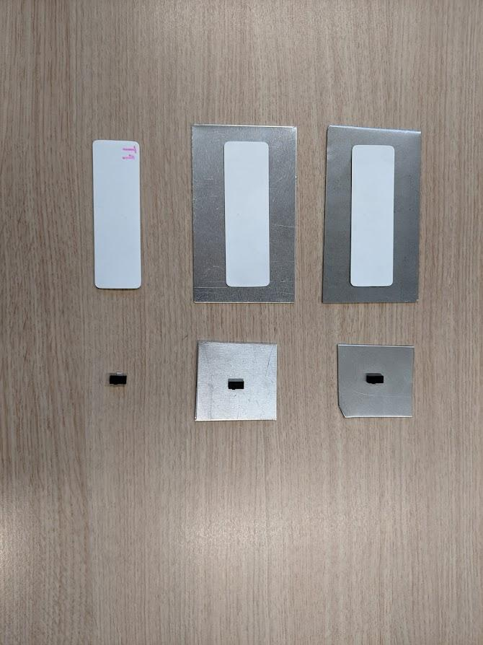
Dit zijn alle tests bij elkaar, kijk in de verschillende bladen voor de individuele tests.
Test | Tag type | Afstand (CM) | Orientatie | Polarisatie | Power Transmit | Ondergrond | Channel | Grote en kleine tag zonder ondergrond, op staal en op aluminium
1 | Grote tag | 30 | Horizontaal, facing | Combined | 1000 mW | Rol tape
2 | Grote tag | 30 | Verticaal, facing | Combined | 1000 mW | Rol tape
3 | Grote tag | 15 | Verticaal, zijaanzicht | Combined | 1000 mW | Rol tape
4 | Grote tag | 25 | Horizontaal, zijaanzicht | Combined | 1000 mW | Rol tape
5 | Grote tag | 70 | Verticaal, achterkant | Combined | 1000 mW | Rol tape
6 | Grote tag | 40 | Horizontaal, achterkant | Combined | 1000 mW | Rol tape
7 | Kleine tag | 15 | Verticaal, facing | Combined | 1000 mW | Staal
8 | Kleine tag | 20 | Horizontaal, facing | Combined | 1000 mW | Staal
9 | Kleine tag | 15 | Horizontaal, zijaanzicht | Combined | 1000 mW | Staal
10 | Kleine tag | 0 | Verticaal, zijaanzicht | Combined | 1000 mW | Staal
11 | Kleine tag | 10 | Verticaal, achterkant | Combined | 1000 mW | Staal
12 | Kleine tag | 10 | Horizontaal, achterkant | Combined | 1000 mW | Staal
13 | Kleine tag | 15 | Verticaal, facing | Combined | 1000 mW | Aluminium
14 | Kleine tag | 20 | Horizontaal, facing | Combined | 1000 mW | Aluminium
15 | Kleine tag | 0 | Horizontaal, zijaanzicht | Combined | 1000 mW | Aluminium
16 | Kleine tag | 10 | Verticaal, zijaanzicht | Combined | 1000 mW | Aluminium
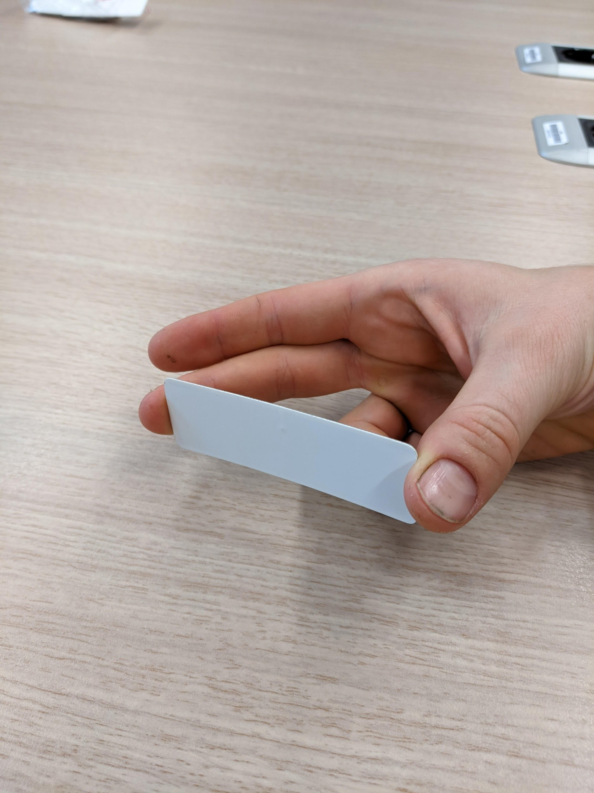
17 | Kleine tag | 10 | Verticaal, achterkant | Combined | 1000 mW | Aluminium
18 | Kleine tag | 15 | Horizontaal, achterkant | Combined | 1000 mW | Aluminium
19 | Kleine tag | 5 | Verticaal, facing | Combined | 1000 mW | Rol tape
20 | Kleine tag | 5 | Horizontaal, facing | Combined | 1000 mW | Rol tape
21 | Kleine tag | 0 | Horizontaal, zijaanzicht | Combined | 1000 mW | Rol tape
22 | Kleine tag | 0 | Verticaal, zijaanzicht | Combined | 1000 mW | Rol tape
23 | Kleine tag | 5 | Verticaal, achterkant | Combined | 1000 mW | Rol tape
24 | Kleine tag | 5 | Horizontaal, achterkant | Combined | 1000 mW | Rol tape
25 | Grote tag | 70 | Verticaal, facing | Combined | 1000 mW | Staal
26 | Grote tag | 45 | Horizontaal, facing | Combined | 1000 mW | Staal
27 | Grote tag | 20 | Horizontaal, zijaanzicht | Combined | 1000 mW | Staal
28 | Grote tag | 30 | Verticaal, zijaanzicht | Combined | 1000 mW | Staal
29 | Grote tag | 15 | Plat, zijaanzicht | Combined | 1000 mW | Staal
30 | Grote tag | 30 | Verticaal, achterkant | Combined | 1000 mW | Staal
31 | Grote tag | 30 | Horizontaal, achterkant | Combined | 1000 mW | Staal
32 | Grote tag | 70 | Verticaal, facing | Combined | 1000 mW | Aluminium
33 | Grote tag | 50 | Horizontaal, facing | Combined | 1000 mW | Aluminium
34 | Grote tag | 25 | Horizontaal, zijaanzicht | Combined | 1000 mW | Aluminium
35 | Grote tag | 25 | Verticaal, zijaanzicht | Combined | 1000 mW | Aluminium |  |  | Tijdens het testen hebben we gemerkt dat wanneer we de tag vasthouden zoals hierboven het bereik veel beter wordt, tot wel 110 cm! Dit komt volgens ons omdat je lichaam als antenne gaat fungeren, daarom plakken we de tag op een object zodat we de test niet beïnvloeden door de manier waarop we de tag vasthouden.
36 | Grote tag | 10 | Plat, zijaanzicht | Combined | 1000 mW | Aluminium
37 | Grote tag | 30 | Verticaal, achterkant | Combined | 1000 mW | Aluminium
38 | Grote tag | 30 | Horizontaal, achterkant | Combined | 1000 mW | Aluminium
39 | Grote tag | 0 | Verticaal, facing | Horizontal | 1000 mW | Rol tape
40 | Grote tag | 30 | Horizontaal, facing | Horizontal | 1000 mW | Rol tape
41 | Grote tag | 20 | Horizontaal, zijaanzicht | Horizontal | 1000 mW | Rol tape
42 | Grote tag | 5 | Verticaal, zijaanzicht | Horizontal | 1000 mW | Rol tape
43 | Grote tag | 30 | Plat, zijaanzicht | Horizontal | 1000 mW | Rol tape
44 | Grote tag | 0 | Verticaal, achterkant | Horizontal | 1000 mW | Rol tape
45 | Grote tag | 35 | Horizontaal, achterkant | Horizontal | 1000 mW | Rol tape
46 | Grote tag | 30 | Verticaal, facing | Vertical | 1000 mW | Rol tape
47 | Grote tag | 0 | Horizontaal, facing | Vertical | 1000 mW | Rol tape
48 | Grote tag | 10 | Horizontaal, zijaanzicht | Vertical | 1000 mW | Rol tape
49 | Grote tag | 15 | Verticaal, zijaanzicht | Vertical | 1000 mW | Rol tape
50 | Grote tag | 0 | Plat, zijaanzicht | Vertical | 1000 mW | Rol tape
51 | Grote tag | 50 | Verticaal, achterkant | Vertical | 1000 mW | Rol tape
52 | Grote tag | 0 | Horizontaal, achterkant | Vertical | 1000 mW | Rol tape
53 | Grote tag | 30 | Verticaal, facing | Combined | 1000 mW | Doosje
54 | Grote tag | 30 | Horizontaal, facing | Combined | 1000 mW | Doosje
55 | Grote tag | 30 | Verticaal, facing | Combined | 901 mW | Doosje
56 | Grote tag | 40 | Horizontaal, facing | Combined | 901 mW | Doosje
57 | Grote tag | 20 | Verticaal, facing | Combined | 800 mW | Doosje
58 | Grote tag | 30 | Horizontaal, facing | Combined | 800 mW | Doosje
59 | Grote tag | 30 | Verticaal, facing | Combined | 700 mW | Doosje
60 | Grote tag | 40 | Horizontaal, facing | Combined | 700 mW | Doosje
61 | Grote tag | 25 | Verticaal, facing | Combined | 601 mW | Doosje
62 | Grote tag | 40 | Horizontaal, facing | Combined | 601 mW | Doosje
63 | Grote tag | 30 | Verticaal, facing | Combined | 500 mW | Doosje
64 | Grote tag | 30 | Horizontaal, facing | Combined | 500 mW | Doosje
65 | Grote tag | 25 | Verticaal, facing | Combined | 399 mW | Doosje
66 | Grote tag | 20 | Horizontaal, facing | Combined | 399 mW | Doosje
67 | Grote tag | 30 | Verticaal, facing | Combined | 300 mW | Doosje
68 | Grote tag | 20 | Horizontaal, facing | Combined | 300 mW | Doosje
69 | Grote tag | 30 | Verticaal, facing | Combined | 201 mW | Doosje
70 | Grote tag | 20 | Horizontaal, facing | Combined | 201 mW | Doosje
71 | Grote tag | 20 | Verticaal, facing | Combined | 100 mW | Doosje
72 | Grote tag | 15 | Horizontaal, facing | Combined | 100 mW | Doosje
73 | Grote tag | 25 | Verticaal, achterkant | Combined | 1000 mW | Doosje
74 | Grote tag | 35 | Verticaal, facing | Combined | 1000 mW | Aluminium
75 | Grote tag | 40 | Verticaal, facing | Combined | 1000 mW | Staal
76 | Grote tag | 15 | Verticaal, facing | Combined | 1000 mW | Doosje | 13
77 | Grote tag | 10 | Verticaal, facing | Combined | 1000 mW | Doosje | 4
78 | Grote tag | 15 | Verticaal, facing | Combined | 1000 mW | Doosje | 7
79 | Grote tag | 30 | Verticaal, facing | Combined | 1000 mW | Doosje | 10
80 | Grote tag | 40 | Verticaal, facing | Combined | 1000 mW | Staal | 10
81 | Grote tag | 45 | Verticaal, facing | Combined | 1000 mW | Aluminium | 10

Blad2
De leverancier van de leeskop gaf aan dat een te sterk zend signaal het feedback signaal van de tags kan verstoren. Wij hebben tests gedaan om te kijken waar voor een invloed het verlagen van het zendsignaal heeft op de leesafstand

Blauw
Test | Tag type | Afstand (CM) | Orientatie | Polarisatie | Power Transmit | Ondergrond | Channel
71 | Grote tag | 20 | Verticaal, facing | Combined | 100 mW | Doosje
69 | Grote tag | 30 | Verticaal, facing | Combined | 201 mW | Doosje
67 | Grote tag | 30 | Verticaal, facing | Combined | 300 mW | Doosje
65 | Grote tag | 25 | Verticaal, facing | Combined | 399 mW | Doosje
63 | Grote tag | 30 | Verticaal, facing | Combined | 500 mW | Doosje
61 | Grote tag | 25 | Verticaal, facing | Combined | 601 mW | Doosje
59 | Grote tag | 30 | Verticaal, facing | Combined | 700 mW | Doosje
57 | Grote tag | 20 | Verticaal, facing | Combined | 800 mW | Doosje
55 | Grote tag | 30 | Verticaal, facing | Combined | 901 mW | Doosje
Oranje
Test | Tag type | Afstand (CM) | Orientatie | Polarisatie | Power Transmit | Ondergrond | Channel
72 | Grote tag | 15 | Horizontaal, facing | Combined | 100 mW | Doosje
70 | Grote tag | 20 | Horizontaal, facing | Combined | 201 mW | Doosje
68 | Grote tag | 20 | Horizontaal, facing | Combined | 300 mW | Doosje |  | Zoals te zien bij de blauwe lijn varieerd de range door het aanpassen van de zendsterkte, en bij de oranje lijn wordt het bereik hoger als de zendsterkte hoger wordt en varieerd hij ook nog een beetje. Een lagere zendsterkte heeft dus geen positief effect op de range.
66 | Grote tag | 20 | Horizontaal, facing | Combined | 399 mW | Doosje
64 | Grote tag | 30 | Horizontaal, facing | Combined | 500 mW | Doosje
62 | Grote tag | 40 | Horizontaal, facing | Combined | 601 mW | Doosje
60 | Grote tag | 40 | Horizontaal, facing | Combined | 700 mW | Doosje
58 | Grote tag | 30 | Horizontaal, facing | Combined | 800 mW | Doosje
56 | Grote tag | 40 | Horizontaal, facing | Combined | 901 mW | Doosje

Blad5
Antenna polarisation. De antenna polarisation bepaald in welke orientatie de tags het best gelezen worden. Er zijn drie standen, horizontaal, verticaal en combined

Test | Tag type | Afstand (CM) | Orientatie | Polarisatie | Power Transmit | Ondergrond | Channel
45 | Grote tag | 35 | Horizontaal, achterkant | Horizontal | 1000 mW | Rol tape
40 | Grote tag | 30 | Horizontaal, facing | Horizontal | 1000 mW | Rol tape
41 | Grote tag | 20 | Horizontaal, zijaanzicht | Horizontal | 1000 mW | Rol tape
43 | Grote tag | 30 | Plat, zijaanzicht | Horizontal | 1000 mW | Rol tape
44 | Grote tag | 0 | Verticaal, achterkant | Horizontal | 1000 mW | Rol tape
39 | Grote tag | 0 | Verticaal, facing | Horizontal | 1000 mW | Rol tape
42 | Grote tag | 5 | Verticaal, zijaanzicht | Horizontal | 1000 mW | Rol tape

Test | Tag type | Afstand (CM) | Orientatie | Polarisatie | Power Transmit | Ondergrond | Channel
52 | Grote tag | 0 | Horizontaal, achterkant | Vertical | 1000 mW | Rol tape
47 | Grote tag | 0 | Horizontaal, facing | Vertical | 1000 mW | Rol tape
48 | Grote tag | 10 | Horizontaal, zijaanzicht | Vertical | 1000 mW | Rol tape
50 | Grote tag | 0 | Plat, zijaanzicht | Vertical | 1000 mW | Rol tape
51 | Grote tag | 50 | Verticaal, achterkant | Vertical | 1000 mW | Rol tape
46 | Grote tag | 30 | Verticaal, facing | Vertical | 1000 mW | Rol tape |  | Zoals te zien doet de horizontale polarisatie sommige orientaties goed en andere niet, en doet de verticale polarisatie juist de tegenovergestelde tags goed en niet goed. Combined scant alle orientaties goed en soms nog beter.
49 | Grote tag | 15 | Verticaal, zijaanzicht | Vertical | 1000 mW | Rol tape

Test | Tag type | Afstand (CM) | Orientatie | Polarisatie | Power Transmit | Ondergrond | Channel
6 | Grote tag | 40 | Horizontaal, achterkant | Combined | 1000 mW | Rol tape
1 | Grote tag | 30 | Horizontaal, facing | Combined | 1000 mW | Rol tape
4 | Grote tag | 25 | Horizontaal, zijaanzicht | Combined | 1000 mW | Rol tape
5 | Grote tag | 70 | Verticaal, achterkant | Combined | 1000 mW | Rol tape
2 | Grote tag | 30 | Verticaal, facing | Combined | 1000 mW | Rol tape
3 | Grote tag | 15 | Verticaal, zijaanzicht | Combined | 1000 mW | Rol tape

